Модули
№ | Наименование ТМЦ / услуги (на русском) | Наименование ТМЦ / услуги (на английском) если применимо | Полная техническая характеристика (и комплектация) | Спецификация, марка и/или модель; Номер детали (или артикул) производителя | Производитель, бренд (наименование) | Краткое описание и цель использования | Фото (общий вид) | Нормативный срок поставки ТМЦ
1 | 4 | 5 | 13 | 14 | 15 | 18 | 20 | 21
 | заполнить вручную | заполнить вручную | заполнить вручную | заполнить вручную | заполнить вручную | заполнить вручную | заполнить вручную | заполнить вручную
1 | Модуль адаптера ABB FECA-01 EtherCAT | ABB FECA-01 EtherCAT Adapter Module | Протокол связи: EtherCAT®. Поддерживаемые профили: CANopen® DSP 402 (профиль устройства для приводов и управления движением), ABB Drives Profile. Каналы Sync Manager: 4 канала для доступа к памяти приложений. Watchdogs: 2 встроенных сторожевых таймера для надёжности системы. Режимы адресации: поддержка адресации EtherCAT® и FMMU (блок управления памятью полевой шины). Степень защиты: IP20. Источник питания: +3,3 В (+5%), максимум 450 мА (подаётся от привода). Разъёмы: 20-контактный разъём для привода (X3), два модульных разъёма 8P8C (X1, X2). Топология: цепочка из «ромашек». Печатная плата: с конформным покрытием для повышения долговечности. Соответствие стандартам: EN 61800-3:2004 (ЭМС). Ожидаемый срок службы: 100 000 часов. | Артикул 3AUA0000072069 | ABB-обязательный | Модуль адаптера ABB FECA-01 — это устройство, предназначенное для подключения приводов ABB к сети EtherCAT. Он обеспечивает высокопроизводительную связь, обмен данными в реальном времени и точную синхронизацию, что делает его идеальным для приложений управления движением в промышленных условиях | 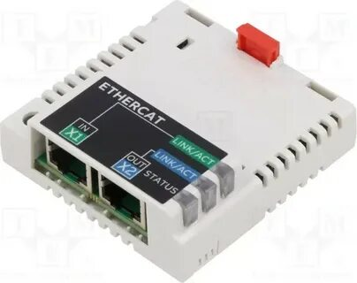 | 4 шт
2 | FEA-03 Адаптер расширения ввода-вывода | FEA-03 I/O Expansion Adapter | Тип подключения. Оптоволоконная связь (10 МБд) через интерфейс Avago Versatile Link. Поддерживаются кабели из пластикового оптического волокна (POF, максимальная длина — 30 м) и Hard Clad Silica (HCS®, максимальная длина — 200 м). Питание. 24 В DC ±10%. Монтаж. На DIN-рейку 35 × 7,5 мм (вертикально или горизонтально) с помощью пружинных фиксаторов. Степень защиты. IP20 (защита от твёрдых предметов размером более 12,5 мм, но без защиты от жидкостей). Соответствие стандартам. Безопасность — IEC 61800-5-1, электромагнитная совместимость — IEC 61800-3. Размеры. Примерно 90 мм (ширина), 292 мм (высота), 41 мм (глубина). Условия эксплуатации. Соответствуют указанным для привода в его техническом руководстве. Диагностические светодиоды. PWR OK (питание), SLOT 1 STATUS (инициализация модуля в слоте 1), SLOT 2 STATUS (инициализация модуля в слоте 2). | Артикул 3AUA0000108669 | ABB-обязательный | FEA‑03 — это модуль расширения от компании ABB (серия F‑series), предназначенный для увеличения количества цифровых и/или аналоговых входов/выходов в системах управления на базе приводов ABB (в частности, моделей ACS880 и DCS880). | 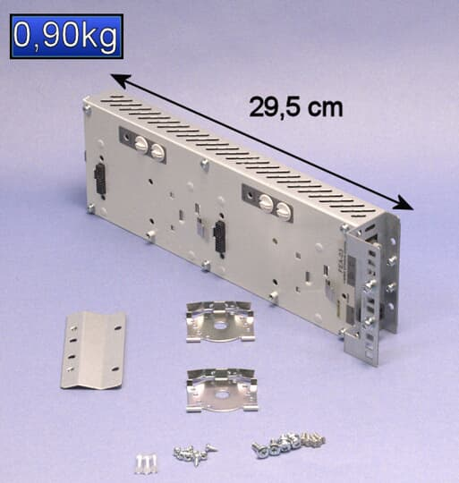 | 1 шт
3 | FSO-12 Модуль безопасности | FSO-12 Security Module | Напряжение питания. 12–24 В DC. Выходной ток. Максимальный ток через сигнальные клеммы заземления — 1000 мА. Рабочая температура. От -20 °C до +55 °C. Влажность. 0–95% (без конденсации). Габариты (Ш×В×Г). 85 мм × 125 мм × 48 мм. Вес. 0,1 кг. Степень защиты. IP67 (устойчивость к пыли и воде). Стандарты соответствия. EN 954-1, EN 61375, IEC 61508 SIL 2/3. | Артикул 3AXD50000016771 | ABB-обязательный | FSO‑12 — специализированный модуль безопасности от ABB, предназначенный для реализации функций аварийного отключения и защиты персонала/оборудования в соответствии с международными стандартами (например, SIL 3 по IEC 61508, PL e по ISO 13849). | 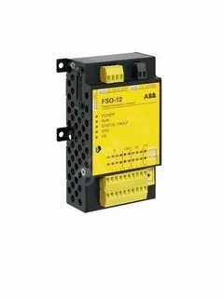 | 1 шт
4 | Тиристорный регулятор мощности DCT880-W02-0160-4 | Thyristor power regulator DCT880-W02-0160-4 | Производитель. ABB. Тип. Двухфазный тиристорный регулятор мощности. Номинальное напряжение питающей сети. 400 В. Номинальный ток. 160 А. Количество фаз питающей сети. 2. Масса. 16 кг. Габаритные размеры (ШхВхГ). 370 × 270 × 270 мм | Артикул DCT880-W02-0160-04 | ABB-обязательный | Тиристорный регулятор мощности ABB DCT880‑W02‑0160‑04 предназначен для точного управления электротермическими процессами за счёт регулирования мощности, подаваемой на нагрузку. Ключевые задачи: поддержание заданной температуры с высокой точностью; оптимизация энергопотребления (снижение пиковых нагрузок); продление срока службы нагревательных элементов; автоматизация технологических процессов. | 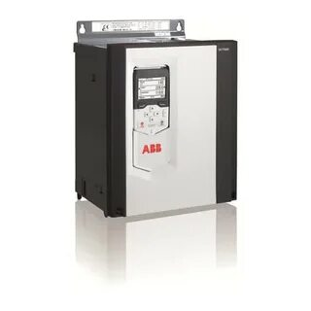 | 1 шт

